상품제안서
가르시아 75 이중방풍 자동 골프우산 | 상품코드: F04356

 |  |  |  |  |  |  | 02-412-0044 | www.easy1.co.kr
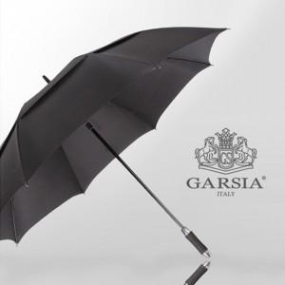

【상세/제작정보】 | * 인쇄옵션의 실크인쇄는 손잡이 기준 입니다.(원단인쇄 희망시 인쇄옵션 확인 바라며 1폭 기준입니다.) * 원단 컬러인쇄는 별도 문의 바랍니다.

【인쇄/포장옵션】 | 실크, 원단인쇄 / 포장불가능

【공급단가】 | 수량 | 100~ | 300~ | 500~ | 1,000~ | 3,000~
*VAT별도 | 단가 | 12,350원 | 12,160원 | 11,870원 | 11,400원 | 10,920원

【상품 URL】 | http://www.easy1.co.kr/src/goods_detail.php?gdno=4356

